Sheet1
File name format | <họ tên> - <mã số> - <quê quán> |  | Lê Văn A-bd123-Ninh Bình

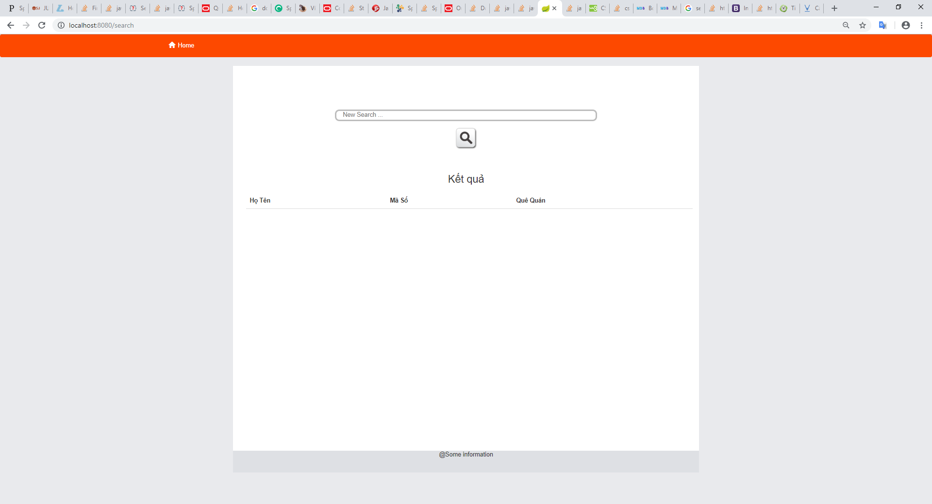

 |  |  |  |  | Màn hình tìm kiếm khởi tạo

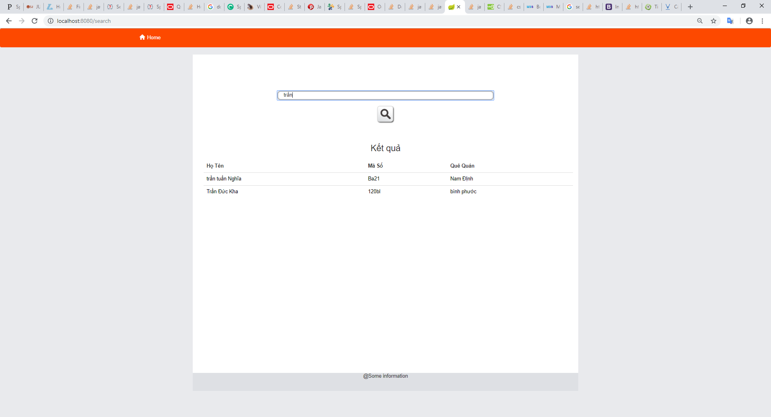

 |  | Show personal document after clicking on name (highlight with blue color in previous Screen)

 |  |  |  | Màn hình tìm kiếm khi có kết quả

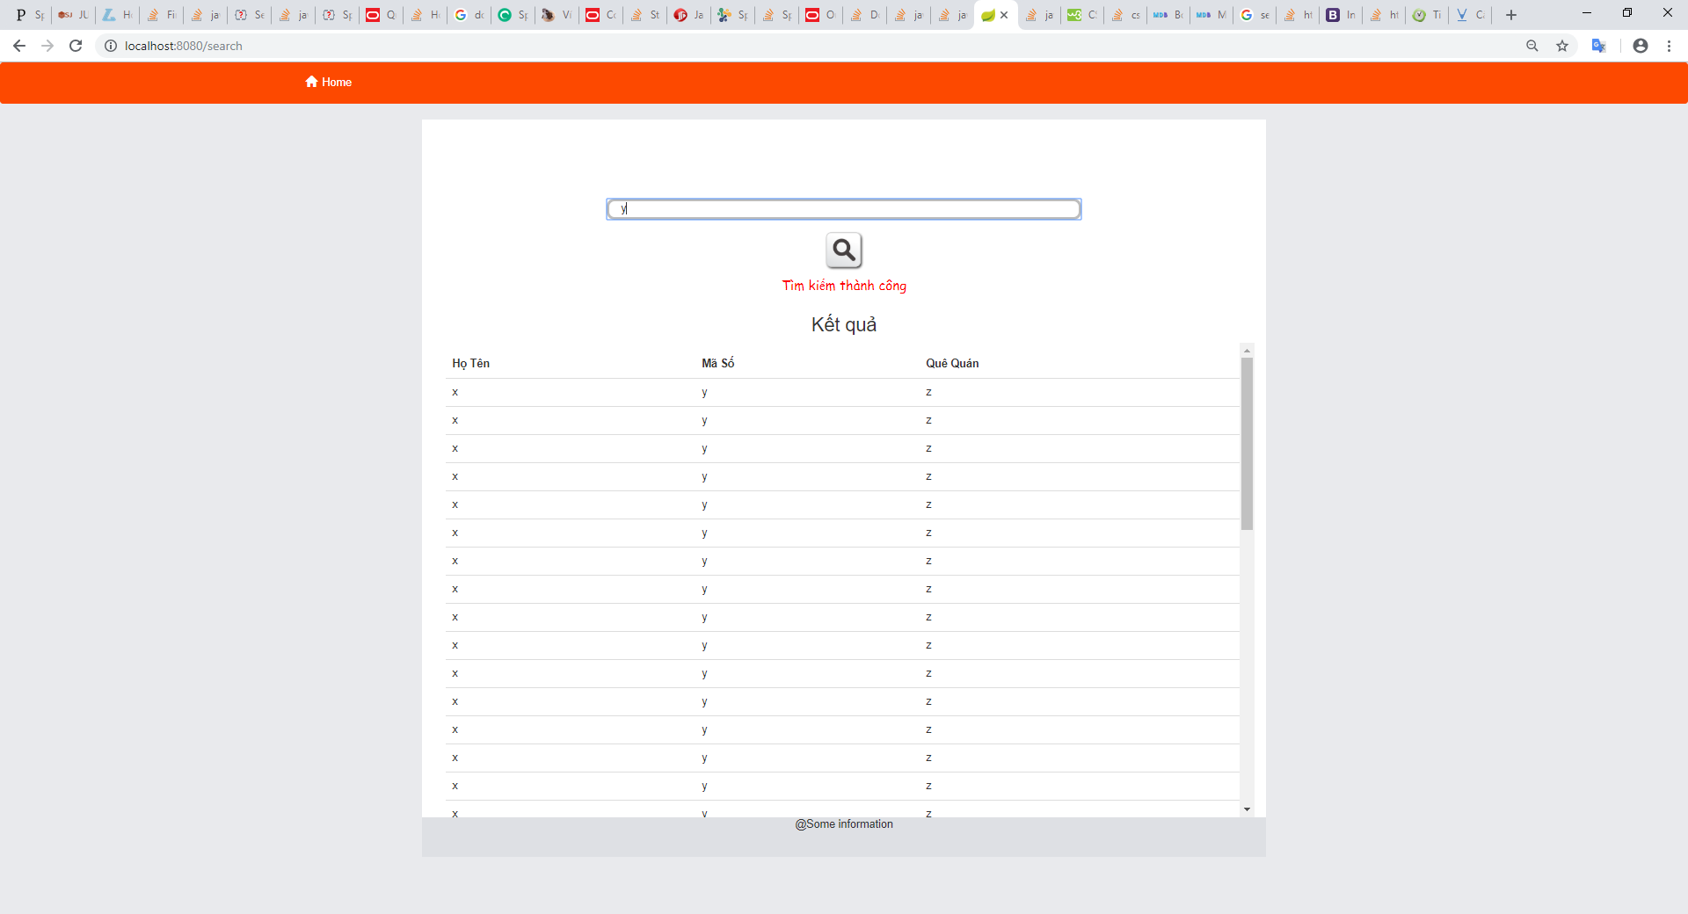

 |  |  |  | Màn hình tìm kiếm khi có nhiều kết quả

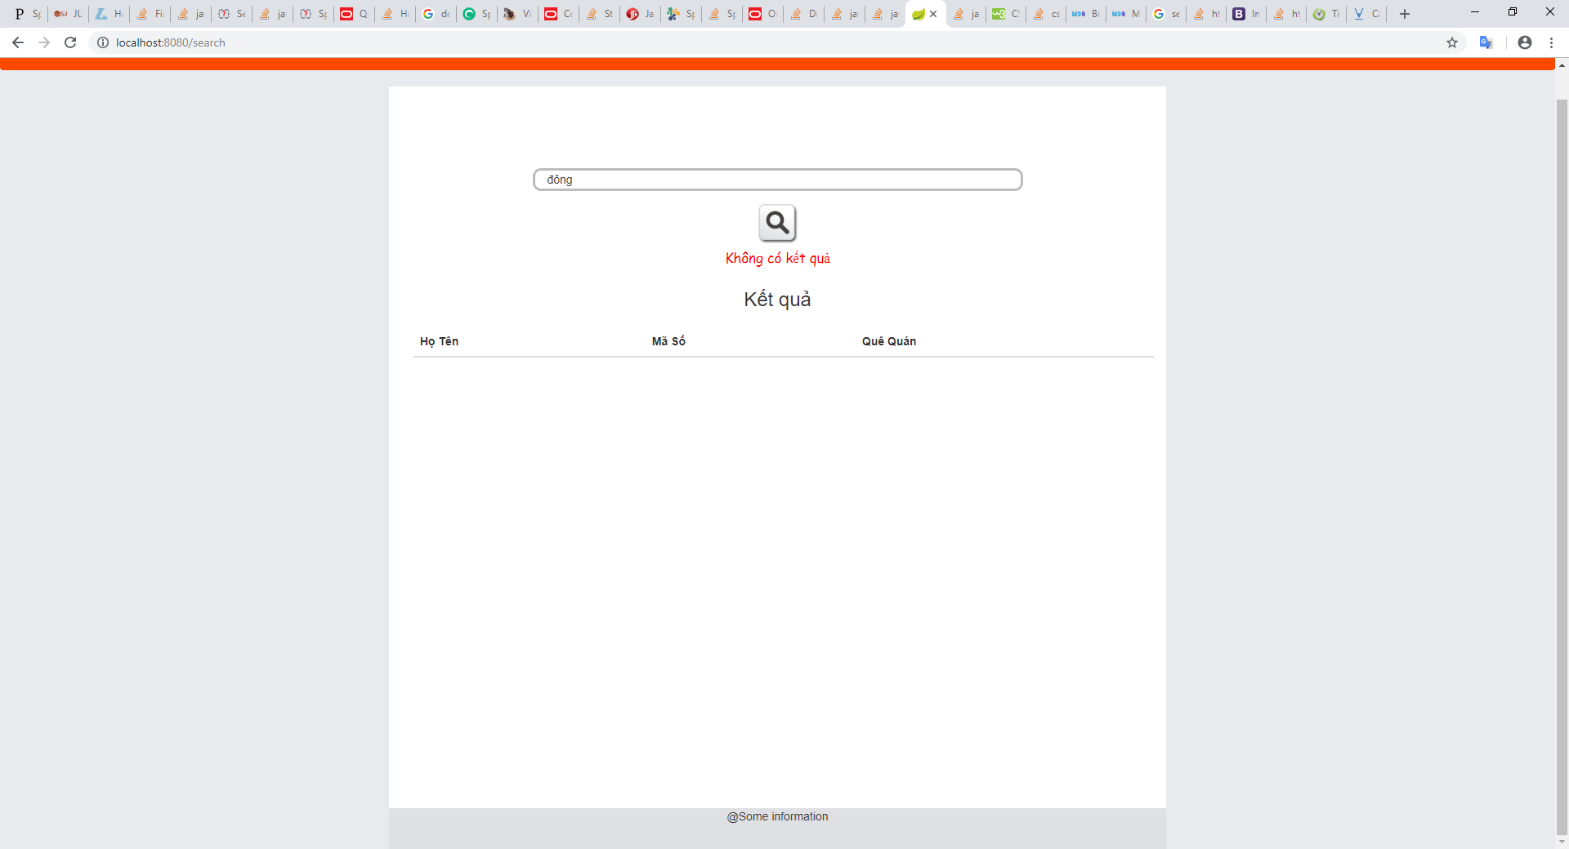

 |  |  |  | Màn hình tìm kiếm khi không có kết quả

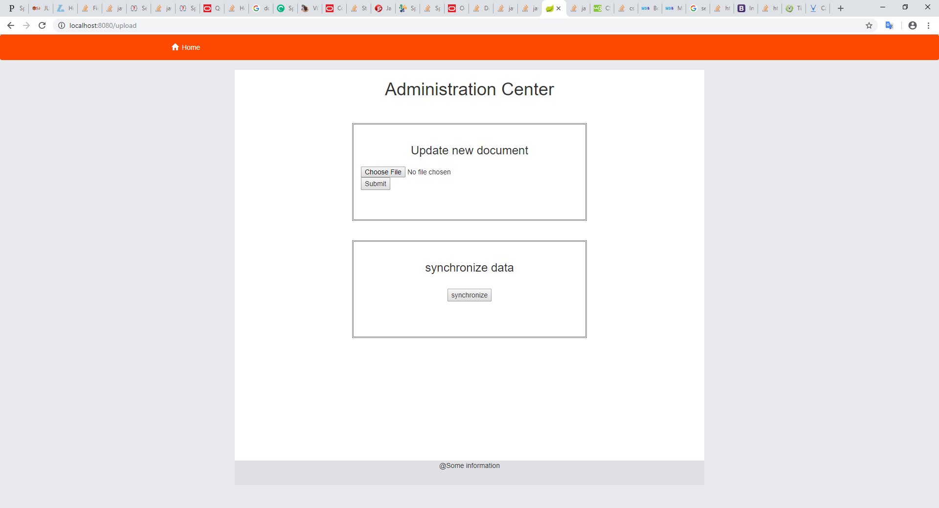

 |  |  |  | Màn hình upload file mới và đồng bộ dữ liệu hệ thống

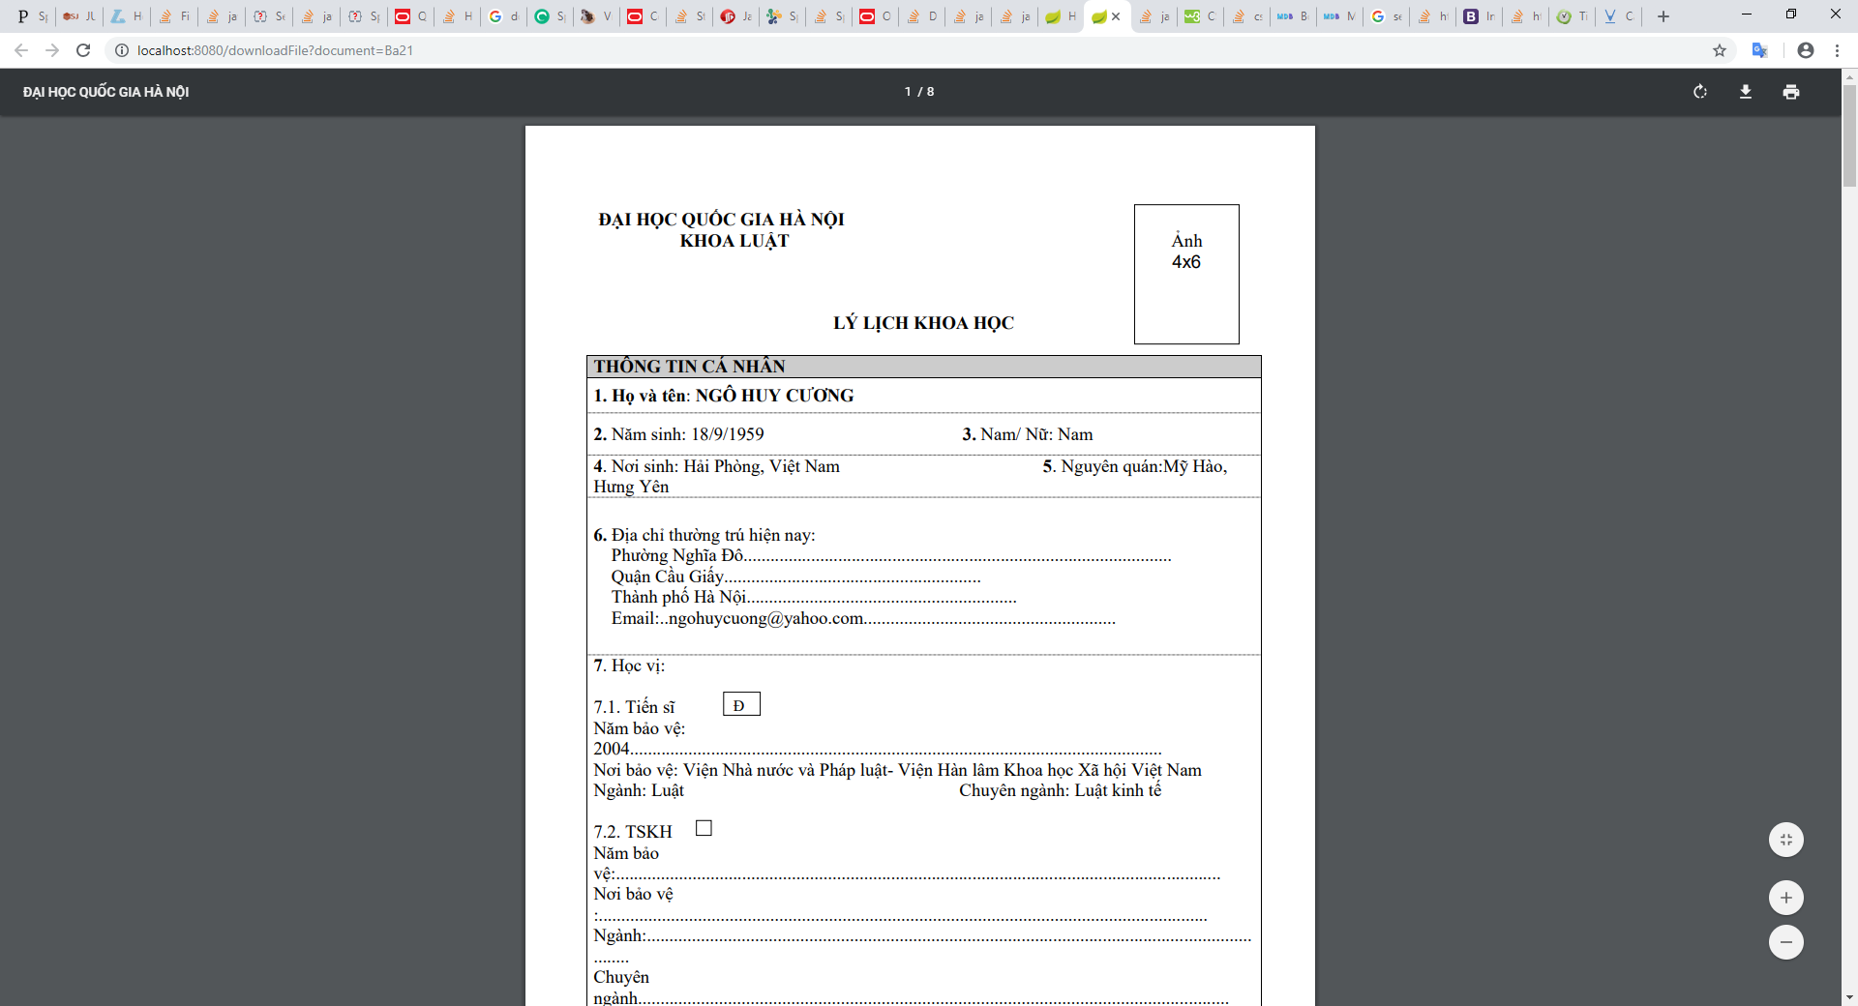

 |  |  |  | Show tài liệu khi chọn

